react-redux（UI+Container整合版本
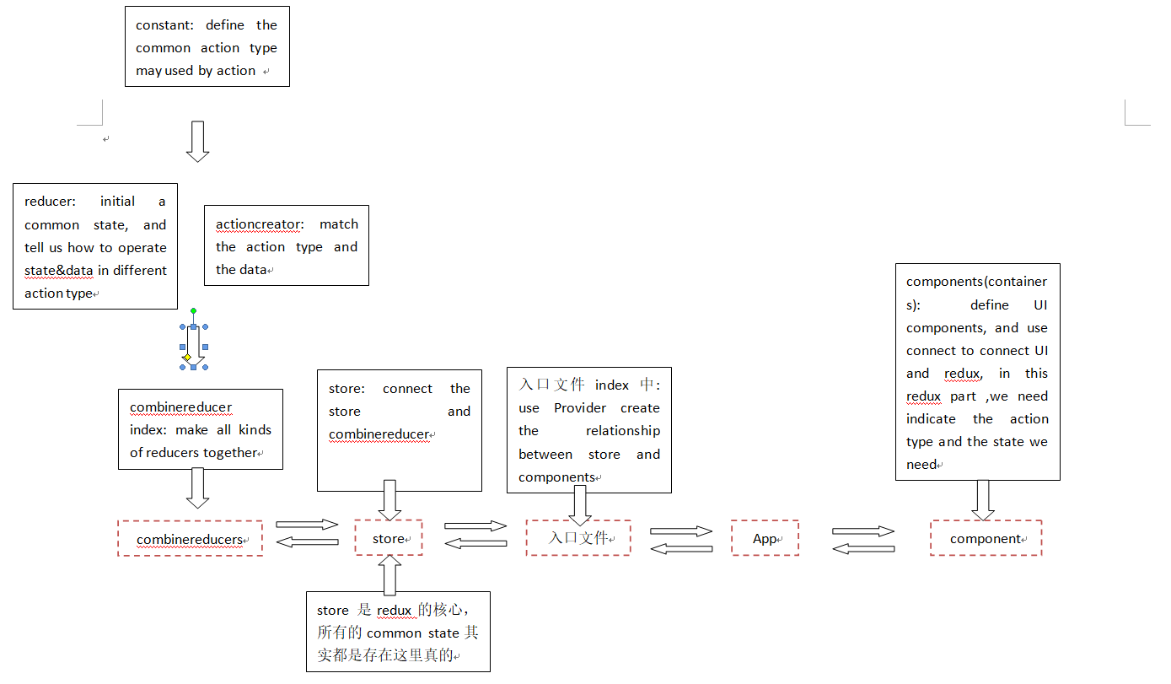
react-redux（UI+Container整合版本！！！！） | 各种明细流程!A1
1. 安装依赖包：在项目文件夹路径下 安装 redux： yarn add redux； 安装react-redux: yarn add react-redux；
2. 创建react-redux部分的结构：在src文件夹下，与component文件夹平级的地方新建文件夹redux文件夹， 用于储存（actions文件夹， reducers文件夹， store.js文件， constant.js文件），
3. 编辑redux文件夹下各个部分的文件：
3.1 定义用于 声明 action中的 type名常量: constant.js 文件中： 采用分别暴露的方式--》e.g. export const VALIDATE_LOGIN = "login_validate" | constant部分
3.2 初始化 放入redux中state属性 & 定义 这个state属性对应的reducer处理机制：在reducers文件夹下为每个redux中存放的state属性对应的reducer文件，并编辑--》e.g. import { VALIDATE_LOGIN } from "../constant"; // 引入上述action会用到的type名 const initState = [] //给这个state属性一个 初始化值 export default function loginReducer(preState=initState, action){ //定义处理这个state属性的reducer机制： export default function reducer名字(preState=state初始化值, action) const {type, data} = action switch (type){ // 根据action 的不同操作type名， 进行不同的基本处理（注意这里不需要逻辑判断部分，纯运算） case VALIDATE_LOGIN: //利用 action的 type名区分reducer的不同处理方式 return [...preState, data] // 如意这个return 的 新的 state， 必须是完全新的，不能是利用array.push这种方式没有改变 state储存地址的方式得到的state default: // 为初始化的时候，给这个redux中的state属性一个初始化值 return preState } } | reducer部分
3.3 合并多个reducer使其后面方便被调用：在reducers文件夹下专门建一个js文件(一般为index.js,注意和入口文件区分理解) --》 e.g. import { combineReducers} from "redux"; // 从redux中引入合并工具 combineReducers} import count from './count' //从各个单独的reducer中引入 不同的reducer，注意这里import 后面的名字可以不和reducer暴露出来的函数名一样，可以另取名，但是对应的在container的connect部分就要主要使用state.领取的reducer名，一般我会将它和原reducer中暴露出来的函数名保持一致 import person from './person' export default combineReducers({count,person}) //将不同的reducer合并到一起 并暴露，可以不用取名，在后面store文件中引入时再取名
3.4 创建action creator， 在actions 文件夹下， 给每个state属性 创建一个专属的 action creator的js文件，并编辑 creator的部分，注意处理action里面data 的 type 方法需要带参数的话，需要使用异步action的方法,一个action文件中如果有多个action，采用分别暴露的方式 --》e.g. import { VALIDATE_LOGIN } from "../constant"; // 引入上述action会用到的type名 export const validation = data => ({type:VALIDATE_LOGIN, data}) // 普通 action creator 的定义 --》 export const action名字 = data => ({type:action的处理type名, data}) export const asycIncrement = (data, time) =>{ // 异步 action creator 的定义 --》 export const action名字 = (data，data以外的参数..) => {return (dispatch)=>{},data以外的参数)} return (dispatch)=>{ // 利用dispatch 分配参数 setTimeout(()=>{ dispatch(increment(data)) },time) } } | action部分
3.5 store.js文件中，并将store和 合并后的reducer连接起来(注意提前安装redux-thunk和react-redux的开发者工具--yarn add redux-thunk, yarn add redux-devtools-extension) --》 e.g import {createStore, applyMiddleware} from "redux"; // import thunk from "redux-thunk"; // import { composeWithDevTools } from "redux-devtools-extension"; // import 自定义上述合并出来的reducer名字 from './reducers/合并reducer文件' // export default createStore(自定义上述合并出来的reducer名字, composeWithDevTools(applyMiddleware(thunk))) | store部分
4 入口文件 index.js中的编写，用上react-redux之后，不需要利用subscribe进行检测，因为下面的 connect已经具备此功能； 另外，需要从store文件中引入 store，然后从'react-redux'中引入 {Provider},利用这个Provider可以简化后面的向容器组件传递store的步骤，可以只通过Provider传递一次store即可，Provider会自动把各个容器组件需要的store精准配发给他们，简化后续流程 --》 e.g. import React from 'react' import ReactDOM from 'react-dom' import App from './App' import store from './redux/store' import {Provider} from 'react-redux' ReactDOM.render( <Provider store={store}> <App /> </Provider> , document.getElementById("root") )
5 在components文件夹中，或者单独建containers文件夹并在其中新建 container+UI 的组合 组件文件， 文件编辑包括两部分： 普通UI组件部分 + container的connect部分
5.1 正常定义一个组件，但不暴露 --》 class UI组件名 extends Component { 。。。。。 return(){。。。。。。。} }
5.2 引入各种依赖包以及action --》 e.g. import React, { Component } from 'react' import {之前action文件中暴露出的action名字} from '../../redux/actions/action文件路径' import { connect } from 'react-redux'
5.3 利用connect 把这个组件需要用到的redux中的共享state属性 和 同文件下的 UI组件连接在一起 并暴露。 --》 e.g. export default connect( state => {return {给这个共享state属性自定义一个名字: state.操作这个state属性的对应的reducer文件中的reducer名 }}, //！！！注意这里state的名字是这里才取出来方便调用的，之前reducer里面只负责了初始化，然后操作这个state属性对应的reducer名如果在上述3.3中引入的时候另取了名，则需要使用那个名字，否则就是上面暴露出来的reducer名字 {上面引入的需要使用的action名字} )(上述自定义UI组件名)
6. 跳转到 App.jsx 文件中，引入 上面暴露出来的 容器组件，以备渲染使用 --》 import 自定义容器组件名 from '容器组件文件路径'； 然后正常渲染容器组件即可 --》 <上述容器组件名/> ！！注意这里的自定义容器组件名才算给上述5.3连接并暴露的容器组件命名，以方便使用，否则该容器组件是暂时处于没有名字的状态
7. 回到之前编写好的container组件中的 UI组件部分， 在所有需要用到 state的地方 利用 {this.props.上述需要共享的状态属性名} 进行提取， 在需要用到 加工state的方法的地方利用 {this.props.上述操作state方法名} 进行提取

！！！！！！！1注意： 以下为各个文件的关系图，可以帮助理解各个文件是怎么建立起来的联系

